サンプルデータ (四方追記)
現状のデータ
区分 | 請求年月日 | 請求書番号 | Account | 金額 | 消費税コード | 支払基準日 | Cost Center | Internal Order | 会合名 | 会合登録番号 | Zetia Code | ←新項目
BKZ | BLDAT | XBLNR | NEWKO | WRBTR | MWSKZ | ZFBDT | KOSTL | AUFNR | SGTXT | ZJP2 | ZJP1
X | 10.10.2010 | ID_1000936 | 7007466 | 720848 | ** | 25.09.2010 |  |  | 糖尿病○○○○○○○○○○○○
 |  |  | 6844000 | 192930 | V2 |  | YA00676008 | GDYA00100735 | 糖尿病○○○○○○○○○○○○ | 7608P831 | ZZAR1046
 |  |  | 6833200 | 527918 | V2 |  | YA00676008 | G3YA00100735 | 糖尿病○○○○○○○○○○○○ | 7608P831 | ZZAR1046
X | 15.10.2010 | ID_1000944 | 7007466 | 12164308 | ** | 18.08.2010 |  |  | 新薬発売３周年記念講演会
 |  |  | 6844000 | 5900275 | V2 |  | YA00673092 | GDYA00100735 | 新薬発売３周年記念講演会 | 7392P809 | ZZAR1027
 |  |  | 6833200 | 6264033 | V2 |  | YA00673092 | G3YA00100735 | 新薬発売３周年記念講演会 | 7392P809 | ZZAR1027

最終承認日をセット
報告書の開催日をセット

Nozomi以降のデータ

 |  | 赤のセルが追加項目
 |  | オレンジのセル 削除項目
月合計請求金額
請求月末日

区分 | 会社コード | 請求年月日 | 伝票タイプ | 請求書番号 | ﾄﾞｷｭﾒﾝﾄﾍｯﾀﾞｰﾃｷｽﾄ | Account | 金額 | 消費税コード | 支払基準日 | Cost Center | Internal Order | 支払番号 | Payment block | 会合登録番号 | Zetia Code | ﾊﾞｰｺｰﾄﾞ
BKZ | BUKRS | BLDAT | BLART | XBLNR | BKTXT | NEWKO | WRBTR | MWSKZ | ZFBDT | KOSTL | AUFNR | SGTXT | ZLSPR | ZJP2 | ZJP1 | BARCD
X | 0094 | 20.10.2010 | KR | 3561G1234500 | Top tour | 7007466 | 12885156 | ** | 25.09.2010 |  |  | Nozomi 一括請求10月分 | E
 |  |  |  |  |  | 6844000 | 192930 | V2 |  | YA00676008 | GDYA00100735 | PAY13-00000001 |  |  | ZZAR1046
 |  |  |  |  |  | 6833200 | 527918 | V2 |  | YA00676008 | G3YA00100735 | PAY13-00000001 |  |  | ZZAR1046
 |  |  |  |  |  | 6844000 | 5900275 | V2 |  | YA00673092 | GDYA00100735 | PAY13-00000001 |  |  | ZZAR1046
 |  |  |  |  |  | 6833200 | 6264033 | V2 |  | YA00673092 | G3YA00100735 | PAY13-00000001 |  |  | ZZAR1046
V2⇒5%、4/1以降は8%に対応した別のコードになる

SAP 処理イメージ
ＳＡＰ 処理イメージ

抽出条件： 承認年月 例） 2014年2月 指定時 2014/1/21～2014/2/20に承認された精算が対象

タクチケ実績データ

① タクチケ実績データ取込
利用年月、売上金額、精算手数料を設定

タクチケデータ
 | タクチケ番号 | 講演会ID | 利用日(依頼) | 利用年月日 | 売上金額 | 精算手数料 | 精算番号 | ENT | 参加・欠席 | 備考
 | 670035209 | MG13-00000001 | 2014-01-30
実績データ取込後 | 670035209 | MG13-00000001 | 2014-01-30 | 2014-01-30 | 4,800 | 105 |  |  | 参加
実績データ取込後 | 670035210 | MG13-00000001 | 2014-01-30 | 2014-02-02 | 1,050 | 105 |  | E | 参加 | 利用日が違うのでENT
実績データ取込後 | 670035211 | MG13-00000001 | 2014-01-30 | 2014-01-30 | 1,050 | 105 |  |  | 欠席 | 欠席で使用しているので課税
精算処理 タクチケデータ更新 | 670035209 | MG13-00000001 | 2014-01-30 | 2014-01-30 | 4,800 | 105 | 00000000000003
精算処理 タクチケデータ更新 | 670035210 | MG13-00000001 | 2014-01-30 | 2014-02-02 | 1,050 | 105 |  | E | E | ENTは請求しない
精算処理 タクチケデータ更新 | 670035211 | MG13-00000001 | 2014-01-30 | 2014-01-30 | 1,050 | 105 | 00000000000003 |  | 欠席 | 欠席で使用しているので課税

② [売上金額 設定済] 且つ、[精算番号 未設定] 且つ [ENT以外]
のデータに”精算番号"を更新する。

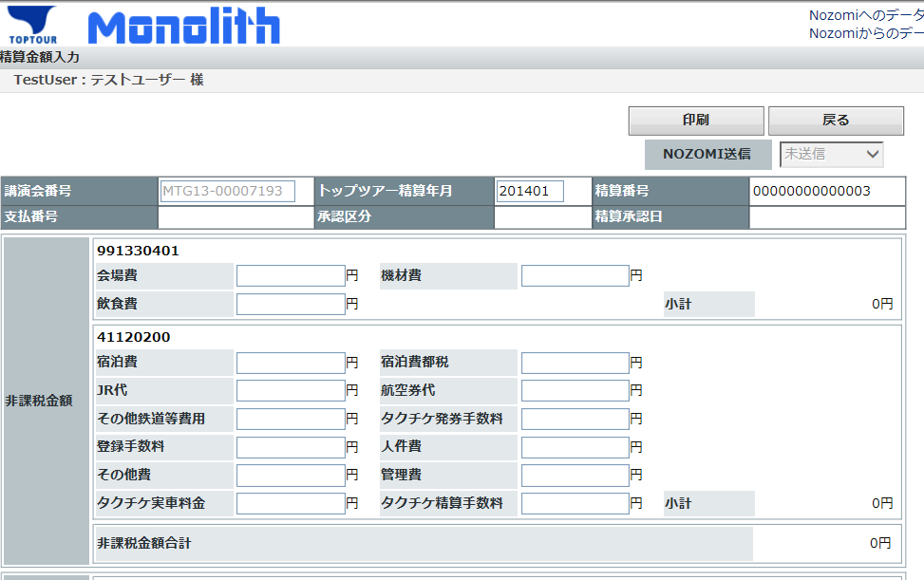

③ ②で精算番号を設定されたデータをＣＳＶに出力。
非課税合計、 課税・コストセンター合計、課税合計を出力
課税対象:[売上金額 設定済] 且つ [欠席] (当条件に合致する場合、利用日が異なってもENTにはしない)
出力された合計金額を精算画面に入力する。

 |  |  |  |  |  |  |  | ＊ＣＳＶイメージ
 |  |  |  |  |  |  |  | 課税区分 | コストセンター | タクチケ番号 | 講演会ID | 利用日(依頼) | 利用年月日 | 売上金額 | 精算手数料 | 精算番号
 |  |  |  |  |  |  |  | 非課税 | 11111111 | 670035209 | MG13-00000001 | 2014-01-30 | 2014-01-30 | 4,800 | 105 | 00000000000003
 |  |  |  |  |  |  |  | 非課税 | 11111111 | 670035210 | MG13-00000001 | 2014-01-30 | 2014-01-30 | 2,100 | 105 | 00000000000003
 |  |  |  |  |  |  |  | 非課税 | 11111111 | 670035211 | MG13-00000001 | 2014-01-30 | 2014-01-30 | 1,050 | 105 | 00000000000003
 |  |  |  |  |  |  |  | 合計 非課税 | 11111111 |  |  |  |  | 7,950 | 315
参加者一覧一覧CSV作成
MR一覧一覧 CSV作成
タクチケ精算データCSV作成
 |  |  |  |  |  |  |  | 課税 | 22222222 | 670035212 | MG13-00000001 | 2014-01-30 | 2014-01-30 | 4,800 | 105 | 00000000000003
 |  |  |  |  |  |  |  | 課税 | 22222222 | 670035213 | MG13-00000001 | 2014-01-30 | 2014-01-30 | 4,800 | 105 | 00000000000003
 |  |  |  |  |  |  |  | 合計 課税 | 22222222 |  |  |  |  | 9,600 | 210
 |  |  |  |  |  |  |  | 課税 | 33333333 | 670035214 | MG13-00000001 | 2014-01-30 | 2014-01-30 | 4,800 | 105 | 00000000000003
 |  |  |  |  |  |  |  | 課税 | 33333333 | 670035215 | MG13-00000001 | 2014-01-30 | 2014-01-30 | 4,800 | 105 | 00000000000003
 |  |  |  |  |  |  |  | 合計 課税 | 33333333 |  |  |  |  | 9,600 | 210
 |  |  |  |  |  |  |  | 合計 課税 |  |  |  |  |  | 27,150 | 735

④ 交通宿泊データからの抽出条件
・講演会ＩＤ 且つ (精算番号未設定 又は 画面に表示されている精算番号と同一)
・ＣＳＶに出力したデータに精算番号を設定する。
・ＣＳＶを参照し金額を、精算画面に入力する。

